TC-01_履歴ロード
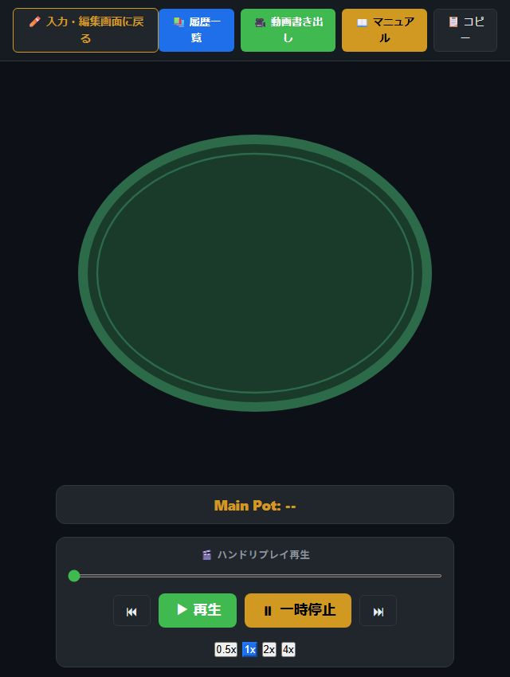
🧪 [ai-tool] テスト詳細仕様 ＆ エビデンス: TC-01

プロジェクト名 | ai-tool (Poker Memo) | テストID | TC-01 | 判定結果 | PASS
テストケース名 | 履歴からのハンドロード ＆ 画面遷移テスト
前提条件 | プロジェクト [ai-tool] のサンプルハンドがIndexedDB上に保存されていること
実行手順 | 1. トップ画面から「📚 履歴一覧」モーダルを開く 2. 履歴リストから対象ハンドの「再生」をクリックする 3. テーブル再生画面（画面2）へ遷移することを確認する
期待される結果 | ハンドデータが正常に読み込まれ、卓上再生画面へ遷移して6名のプレイヤーアバター、スタック、手札が表示されること
実際の結果 (実測) | 正常にハンドがロードされ、6名のプレイヤーアバターが卓上に配置されて表示された

📸 エビデンス画像 (スクリーンショット)

